상품제안서
플레오맥스 접이식 미니 블루투스 키보드 | 상품코드: S40693

 |  |  |  |  |  |  | 02-713-8555 | www.synergygift.co.kr
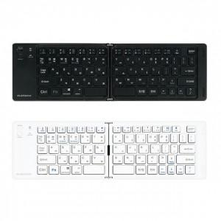 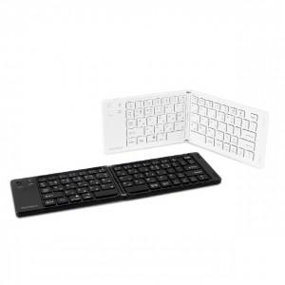 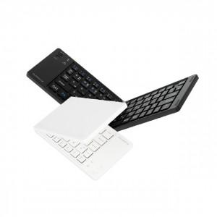

【상세/제작정보】 | <p><span style="font-size: 14pt;">※ 기본수량 미만 발주 진행시 별도 문의 바랍니다.</span></p>

【인쇄/포장옵션】 | 레이저 / 포장지포장

【공급단가】 | 수량 | 20~ | 50~ | 100~ | 300~ | 1,000~
*VAT별도 | 블랙 | 19,700원 | 18,500원 | 17,900원 | 17,100원 | 16,500원
 | 화이트 | 19,700원 | 18,500원 | 17,900원 | 17,100원 | 16,500원

【상품 URL】 | https://www.synergygift.co.kr:443/src/goods_detail.php?gdno=40693

